経費内訳Excel
経費内訳 |  |  |  | 黄色が入力セル

 | 経費項目 | 補助費率 | 補助事業に要する経費 | 補助対象経費 | 補助金申請額
 | 手数料（税抜） | 0.5 | 2,000,000 | 2,000,000 | 1,000,000 | ※補助金申請額が自動計算で1,000,000万円を超える場合、手入力してください。

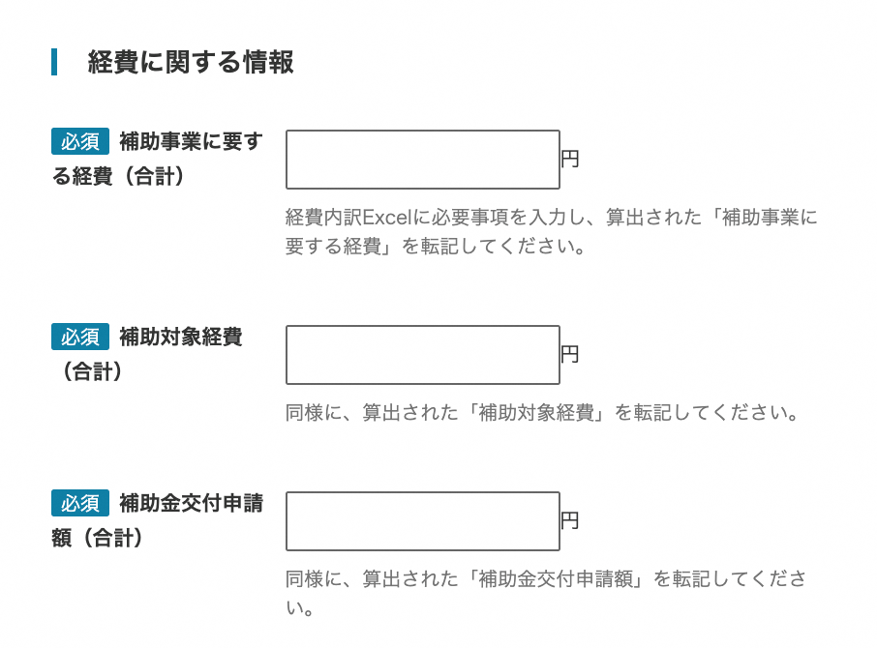
 | jGrantsに転記してください |  | 補助事業に要する経費（合計） | 補助対象経費（合計） | 補助金交付申請額（合計）
 | 合計 |  | 2,000,000 | 2,000,000 | 1,000,000

